Sheet1
Column1 | Costo por persona | Costo dolares | 8
Boletos de avion | 1227.5
TUA | 1213
Membresías TRA | 346 | 20USD
Hospedaje | 20000
Transporte en sede | 11000
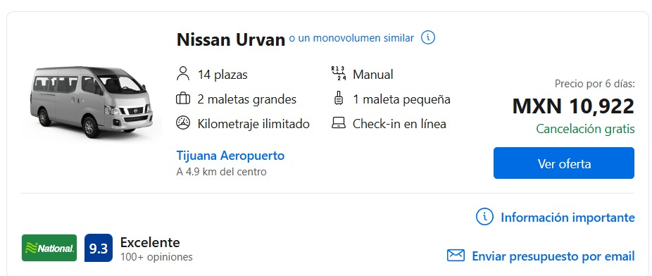
Motores | 1500
Total | 65292

Proyección para 8 personas

